Tabela 1
Tabela 1: Podaci o osiguranju za period od 1. januara do 31. avgusta 2022. godine
Table 1: Insurance data for the period 1 January - 31 August 2022

Šifra Code | Vrste osiguranja/ Class of Insurance | Osiguranja/ Policies |  | Štete/ Claims
 |  | Broj osiguranja/ Number of Insurance | Bruto fakturisana premija/ Gross written premium GWP (€) | Broj šteta/ Number of Claims | Riješene štete/ Settled Claims
 |  |  |  |  | Broj/ Number | Iznos/ Amount (€)
01 | Osiguranje od nezgode/ Accident insurance | 41,299 | 7,815,424 | 6,677 | 7,318 | 4,441,264
02 | Zdravstveno osiguranje/ Health insurance | 12,288 | 2,749,799 | 12,362 | 13,935 | 1,086,152
03 | Osiguranje motornih vozila/ Motor vehicle Insurance | 16,502 | 4,749,616 | 2,432 | 2,895 | 3,045,862
04 | Osiguranje šinskih vozila/ Railway rolling stock insurance | 1 | 68,068 | 0 | 0 | 0
05 | Osiguranje vazduhoplova/ Aircraft insurance | 12 | 721,718 | 1 | 3 | 275,721
06 | Osiguranje plovnih objekata/ Vessel insurance | 41 | 326,959 | 0 | 1 | 0
07 | Osiguranje robe u prevozu/ Goods in transit insurance | 94 | 479,168 | 123 | 124 | 50,187
08 | Osiguranje imovine od požara i drugih opasnosti/ Insurance against fire and other threats to property | 35,789 | 2,684,308 | 231 | 308 | 367,548
09 | Ostala osiguranja imovine/ Other damage to property | 25,406 | 7,884,278 | 1,061 | 1,340 | 1,499,128
10 | Osiguranje od odgovornosti za upotrebu motornih vozila/ Motor vehicles liability insurance | 265,661 | 26,624,544 | 8,516 | 10,471 | 10,093,896
11 | Osiguranje od odgovornosti za upotrebu vazduhoplova/ Aircraft liability insurance | 36 | 815,616 | 34 | 34 | 3,683
12 | Osiguranje od odgovornosti za upotrebu plovihih objekata/ Vessel liability insurance | 3,082 | 311,184 | 18 | 23 | 13,063
13 | Osiguranje od opšte odgovornosti za štetu/ General liability insurance | 3,068 | 2,251,594 | 61 | 275 | 726,064
14 | Osiguranje kredita/ Credit insurance | 7,945 | 2,071,225 | 33 | 43 | 59,121
15 | Osiguranje jemstva/ Suretyship insurance | 240 | 44,969 | 15 | 17 | 11,693
16 | Osiguranje finansijskih gubitaka/ Financial loss insurance | 4,768 | 251,472 | 245 | 267 | 28,062
17 | Osiguranje troškova pravne zaštite/ Legal expense insurance | 1,618 | 3,364 | 0 | 2 | 0
18 | Putno osiguranje/ Travel insurance | 65,363 | 770,853 | 2,657 | 3,301 | 302,656
19 | Druge vrste neživotnih osiguranja/ Other classes of non-life insurance | 16,381 | 66,384 | 1 | 3 | 0
20 | Osiguranje života/ Life insurance | 70,846 | 12,324,194 | 1,597 | 1,823 | 6,222,381
21 | Rentno osiguranje/ Annuity insurance | 136 | 11,679 | 24 | 31 | 24,547
22 | Dopunsko osiguranje lica uz osiguranje života/ Supplementary insurance in addition to life insurance | 41,042 | 1,049,972 | 432 | 587 | 359,228
23 | Druge vrste životnih osiguranje/ Other classes of life insurance | 36 | 900 | 1 | 1 | 0
 | UKUPNO (neživotna osiguranja, vrste 01 - 19) TOTAL (non-life insurance, lines 01 -19) | 499,594 | 60,690,544 | 34,467 | 40,360 | 22,004,102
 | UKUPNO (životna osiguranja, vrste 20 - 23) TOTAL (life insurance 20 - 23) | 112,060 | 13,386,745 | 2,054 | 2,442 | 6,606,156
 | UKUPNO / TOTAL | 611,654 | 74,077,289 | 36,521 | 42,802 | 28,610,258
Izvor/Source: ANO/ISA

Grafik 1: Učešće vrsta osiguranja u ukupnoj BFP
Chart 1: Share of classes of insurance in total GWP
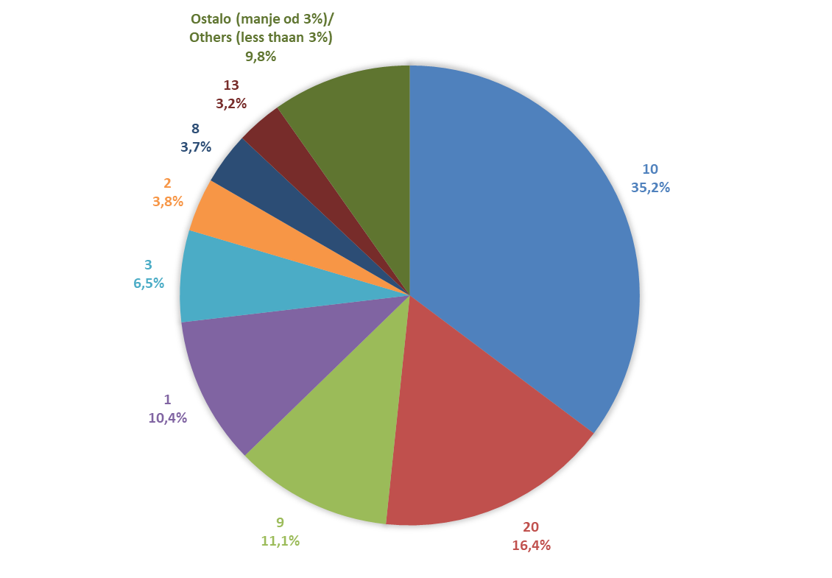
10 | 26624543.64
20 | 12324193.68
9 | 7884278.13
1 | 7815423.73
3 | 4749616.3
2 | 2749799.45
8 | 2684307.81
13 | 2251593.54
Ostalo (manje od 3%)/ Others (less thaan 3%) | 6993532.47

Izvor/Source: ANO/ISA

Sadržaj/Contents

